상품제안서
디어캠핑 그라운드 시트 돗자리겸용 텐트방수포 200cm | 상품코드: F25764

 |  |  |  |  |  |  | 02-412-0044 | www.easy1.co.kr
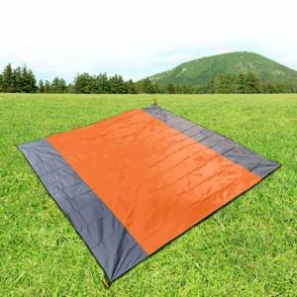

【상세/제작정보】 | 기본수량 미만 인쇄불가 500개 미만 인쇄 시 몰드 비용 추가. 판비 별도문의

【인쇄/포장옵션】 | 실크 / 포장불가능

【공급단가】 | 수량 | 40~ | 120~ | 500~ | 1,000~ | 2,000~
*VAT별도 | 단가 | 9,370원 | 9,220원 | 9,000원 | 8,770원 | 8,620원

【상품 URL】 | https://dev.easy1.co.kr:443/src/goods_detail.php?gdno=25764

